表紙・改定履歴
Webダイレクト販売

画面設計書
Web申込み専用ページ特別条件付・不承諾対応画面
G0222

© 2020 Sasuke Financial Lab Inc.

変 更 記 録
版数 REV. | 作成更新日 | 変 更 内 容 | 担 当
01 | 2020-08-20 | 初版 | 小川
02 | 2020-09-04 | 名称変更 ・「申込マイページ特別条件付・不承諾対応画面」→「Web申込み専用ページ特別条件付・不承諾対応画面」 | 幡司

画面レイアウト
画面レイアウト | システム | 画面名 |  |  | 画面ID
 | Webダイレクト販売 | Web申込み専用ページ特別条件付・不承諾対応画面 |  |  | G0222

A
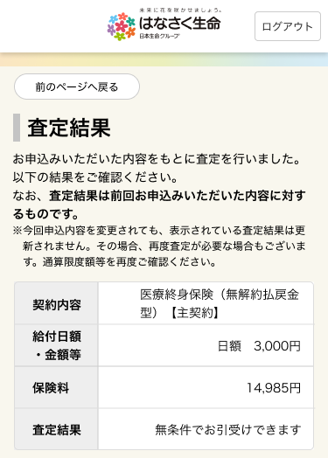

 |  |  |  | ※特別条件が必要な場合は表示を変更する

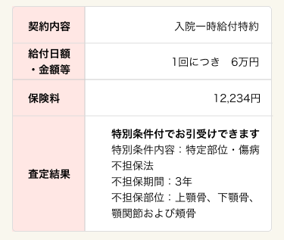

1

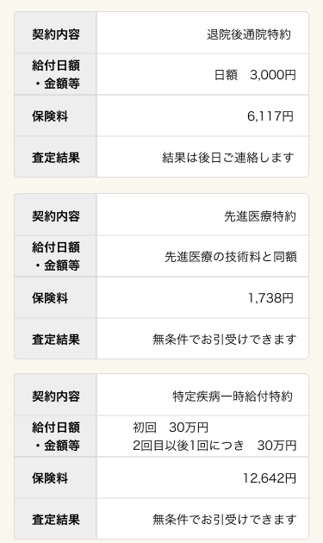
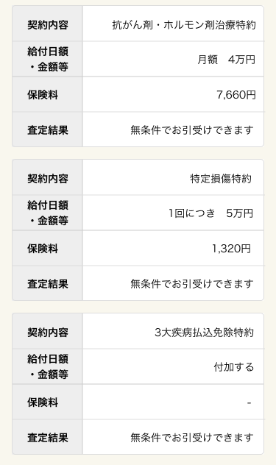

B
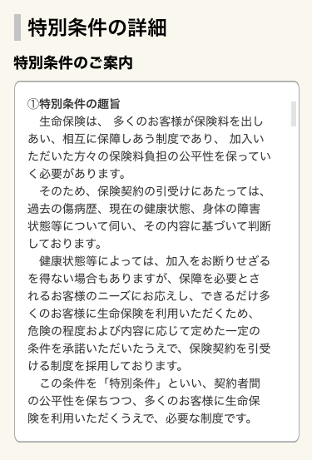
C

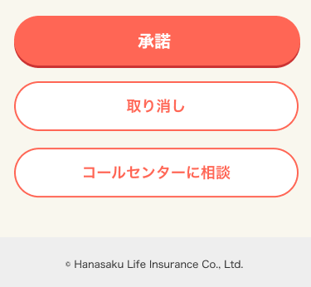
1

2

1
3

D
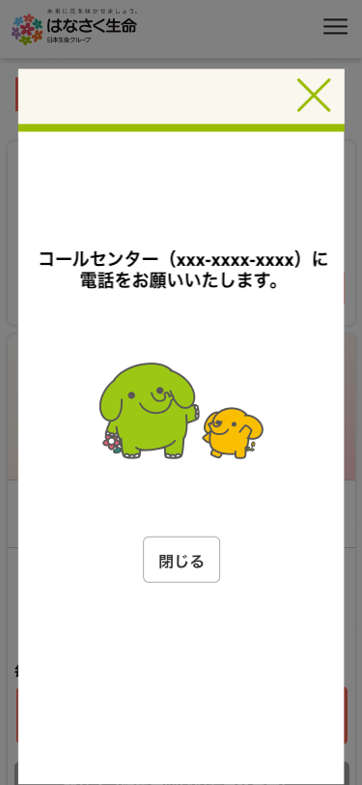

 |  |  | ※PCでコールセンターへ相談ボタン押下時に表示されるポップアップ画面
 |  |  | （サンプル画像はSPになってますが、SPでは直接電話アプリが立ち上がります）

1

メッセージ一覧
メッセージ一覧 |  | システム | 画面名 | 画面ID
 |  | Webダイレクト販売 | Web申込み専用ページ特別条件付・不承諾対応画面 | G0222
No | メッセージID | メッセージ内容

1
2
3
4
5
pending
6
7
8
9
10
11
12
13
14
15
16
17
18
19
20
21
22
23
24
25
26
27

